Sheet1
动作名称 | 动作要点说明 | 图片
预备式：并步直立(图2-4-8)。 |  | 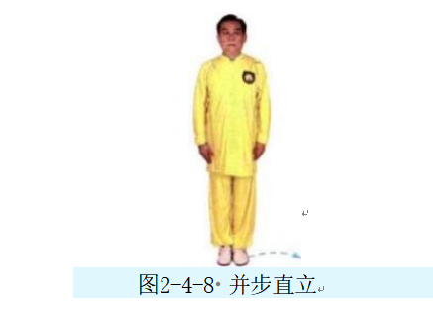
单鞭起势 | 同一段单练套路(图2-4-9①~⑦)。 | 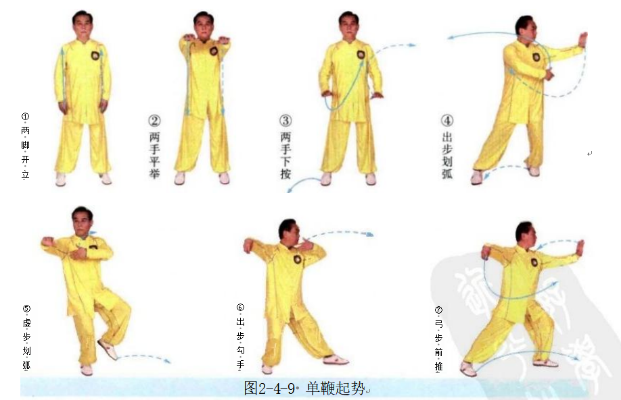
进步按挤 | (1)同三段单练套路中右揽雀尾(1)(图2-4-10①②)。 (2)重心前移成右弓步，右臂前挤(图2-4-10③)。 (3)身体微右转，左手上拥(图2-4-10④)。 (4)重心后移至左腿，身体左转，两手向左捋(图2-4-10⑤)。 (5)重心继续后移，身体右转至正，两手引至胸前；随即，重心前移成右弓 步，两手前推(图2-4-10⑥⑦)。 (6)左脚上步后，右脚再上一步成右弓步，右手于胸前由外向内划弧，至右 臂横于胸前，左手附于右腕内侧，右臂前挤(图2-4-10⑧⑨)。 动作要点：前进时，由按到挤，是完整四正推手的一半。 | 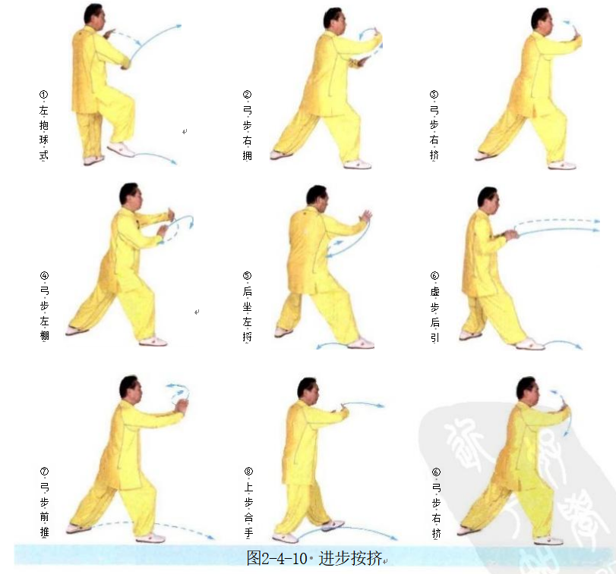
退步拥捋 | (1)重心后移至左腿，左手上拥，右手下移，掌指上挑(图2-4-11①)。 (2)右脚退步，重心落于右腿，身体微左转，两手向左捋(图2-4-11②)。 (3)左脚退步，重心落于左腿，身体右转至正，右脚虚点地，两手按于胸前 (图2-4-11③)。 动作要点：后退时，由拥到捋、按，是完整四正推手的另一半。 | 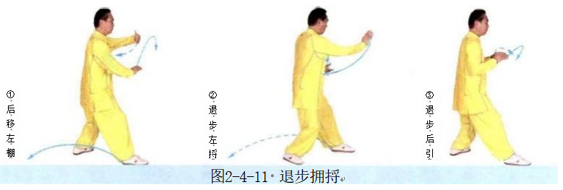
右进步搬拦捶 | (1)身体微左转，右手下落至体前，左手握住右腕(图2-4-12①)。 (2)右脚前出，脚跟着地；右手向右侧缠绕搬压(图2-4-12②)。 (3)左脚上步，脚跟着地，左掌前推，右拳收于腰间(图2-4-12③)。 (4)重心前移成左弓步，右拳前冲，左手附于右臂内侧(图2-4-12④)。 动作要点：此处用的是拿法，右掌上挑后，外旋缠压。 | 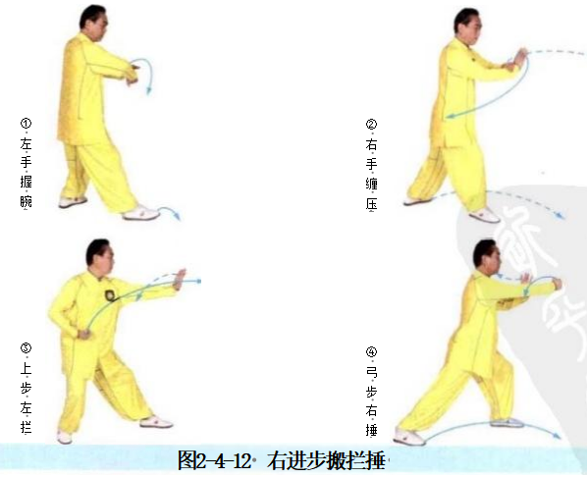
如封似闭 | (1)右脚上步，脚跟着地，两手后引双分(图2-4-13①)。 (2)腰部以下左旋，腰部以上右旋，身体拧紧，使胸部朝前，两臂内旋，向 两侧分开；同时，重心前移成右弓步，以胸部右侧前靠(图2-4-13②)。 动作要点：两臂内旋，身体拧转，使右侧胸肩朝前。 | 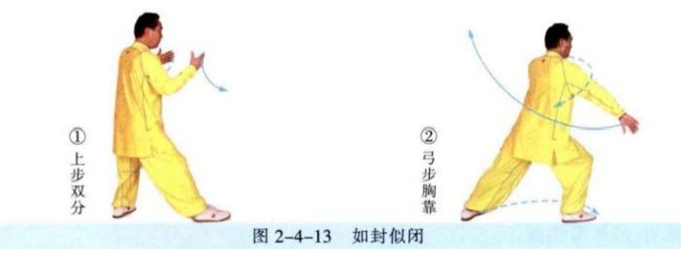
左搂膝拗步 | (1)左脚上步，脚跟着地，左手划弧至左腹前，右手划弧至右耳侧(图2- 4-14①②)。 (2)重心前移成左弓步，左手下搂至左胯旁，右掌前推(图2-4-14③)。 | 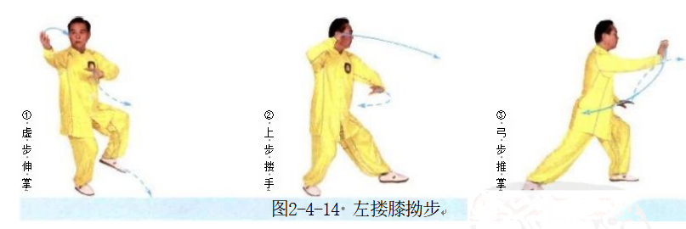
右指裆捶 | (1)重心后移，左手上搂，右手收至腰间(图2-4-15①)。 (2)重心前移成左弓步，左手下搂，按于左胯旁，右拳向前下方打出(图 2-4-15②)。 动作要点：右拳与小腹齐高。 | 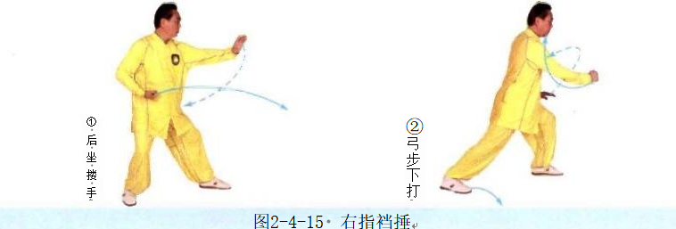
海底针 | (1)右脚侧出，左脚侧移，左手上搂至胸前，右手划弧至右耳旁(图2-4- 16①)。 (2)身体下蹲，左手下按至左胯旁，右手下插(图2-4-16②)。 (3)右脚上步成右弓步，左手移至右臂内侧，右手向前下方伸出，右肩前靠 (图2-4- 16③)。 动作要点：前靠要用沉劲，整体冲撞。 | 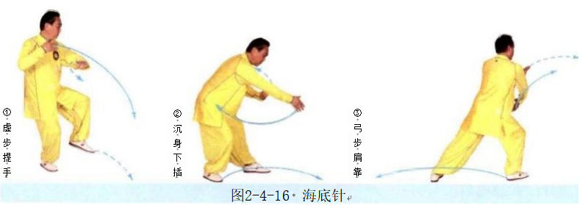
退步大捋 | (1)右脚退步，左手前伸，右手移至左臂内侧(图2-4-17①)。 (2)重心后移，身体右转；两手向右捋(图2-4-17②)。 动作要点：运用身体的沉、坠力量；右手用採劲。 | 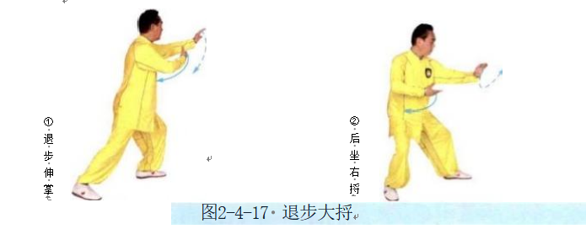
上步七星 | (1)重心前移，左手上挑，右手移至右胯旁(图2-4-18①)。 (2)左手握拳下压，右手握拳于腰间，右脚向前低踹(图2-4-18②)。 (3)右脚前出成虚步，右拳向前上方打出，至左拳前(图2-4-18③)。 动作要点：七星指七个部位的进攻，即：右脚、右膝、右拳、右肘、左拳、 左肘、头；动作中要有这七个部位的攻击意识。
右抱虎归山 | (1)右脚尖外摆，左脚上步，左脚尖内扣落地，身体右转，左手向左侧伸 出，右手移至左肩前(图2-4-19①)。 (2)身体继续右转，右脚向斜前方出步(与上步七星的运动方向成315°), 右手下搂至右胯旁，左掌前推(图2-4-19②③)。 动作要点：右手下採，左手上托，利用转体的力量，然后左掌前推；此势必 须有转身，注意与搂膝拗步的区别。
撇身捶 | (1)右脚退步，随即，左脚再退一步，左手下按，右拳由左臂内侧向前披打 (图2-4-20①②)。 (2)重心前移成右弓步，右拳收回腰间，左掌前推(图2-4-20③)。 动作要点：披拳要用坠劲，随即松开右拳坠劲，左推掌。
右蹬脚 | (1)重心后移至左腿，右脚提起，同时左手向下划弧，右手向上划弧，两手 胸前成十字合抱(图2-4-21①)。 (2)两手分掌，右脚前蹬，力达脚跟(图2-4-21②)。 动作要点：力达右脚跟。 | 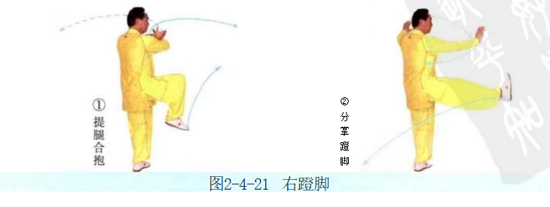
右穿掌 | (1)右脚后落，左手按掌，右掌收于腰间(图2-4-22①)。 (2)左弓步，右掌前穿(图2-4-22②)。 | 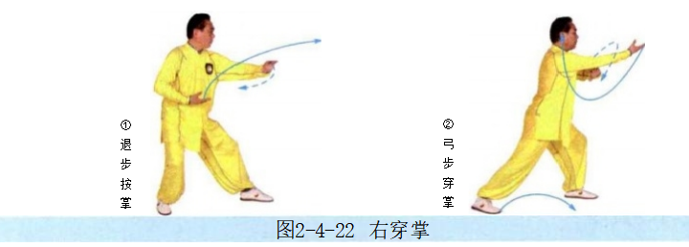
海底针 | (1)重心后移，提左膝，左手搂至左腰旁，右手提至右耳旁(图2-4-23①)。 (2)身体下蹲，左手下按至左胯旁，右手下插(图2-4-23②)。 动作要点：下插时，要身体端正，劲向下沉，不可身体前倾。 | 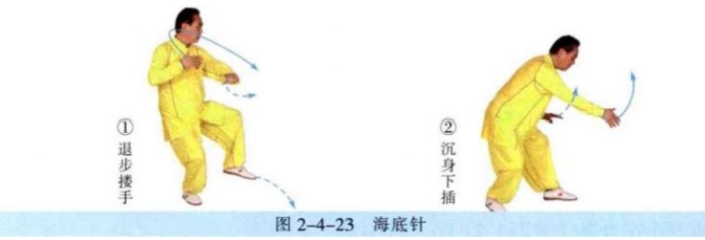
闪通背 | (1)左脚后撤，右手体前上托，左手放于右臂肘内侧(图2 4-24①)。 (2)左脚进步，脚跟着地，同时身体右转，右手翻转，架于头上方，左肘提至胸前(图2-4-24②) (3)随即，两腿屈膝成马步，身体左转，左肘向左侧顶出(图2-4-24③)。 动作要点：顶肘前，身体要拧紧，转腰顶肘，力达肘尖。 | 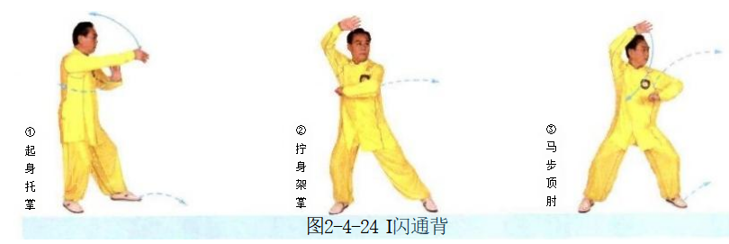
斜飞势 | (1)重心后移，左脚向左前方侧移，左手弧形伸出，右手下落(图2-4-25①)。 (2)右脚向右前方上步，右手经耳旁下插，左手附于右上臂内侧，以右肩连 带右臂向右侧前方靠击(图2-4-25②~④)。 动作要点：右肩先向前下方下靠，随即，右臂滚动、上翻，以肩连同右 臂靠击。 | 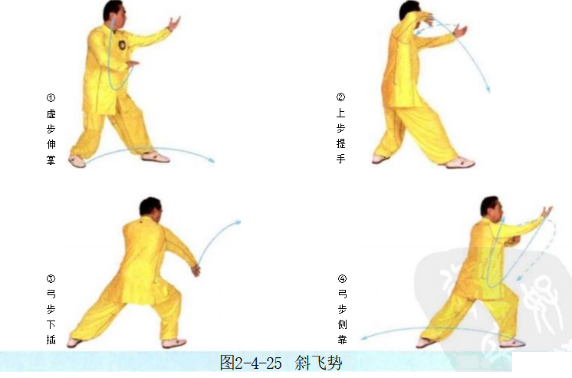
斜飞势 | (1)右脚退步，右手回带，左手下移，两手右抱球(图2-4-26①)。 (2)左脚向左侧前方出步成左侧弓步，右手下按至右胯旁，左手上钻，以后 背向后靠击(图2-4-26②)。 动作要点：左手上钻，劲要传到后背。 | 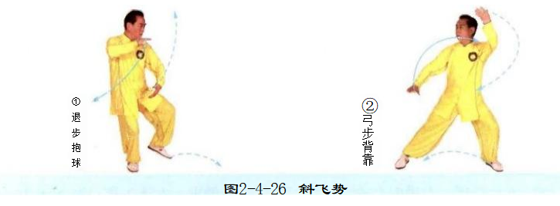
右白鹤亮翅 | (1)重心后移，右手向上划弧，左手向下划弧，两手成右抱球势(图2- 4-27①)。 (2)左脚向左侧后方退步，左臂向左侧挤，右手附于左前臂内侧(图2- 4-27②)。 (3)右脚向左滑动，左手上挑于头上方，右手下压至右胯旁(图2-4-27③)。 动作要点：右脚贴地左滑，胯根发力，力达脚内侧。 | 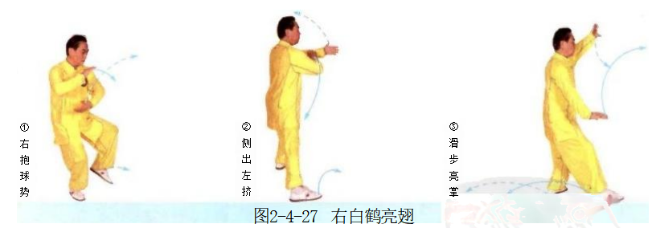
如封似闭 | (1)右脚退步后，左脚再退一步，同时右手经胸前向前伸，左手移至右肘旁 (图2-4-28①)。 (2)重心后移，两手左捋(图2-4-28②)。 (3)身体右转至正，两手下按；随即，重心前移成右弓步，两手前推(图 2-4-28③④)。 (4)两手胸前合手，随即，后坐外分掌(图2-4-28⑤⑥)。 (5)右弓步，两掌前推(图2-4-28⑦)。 | 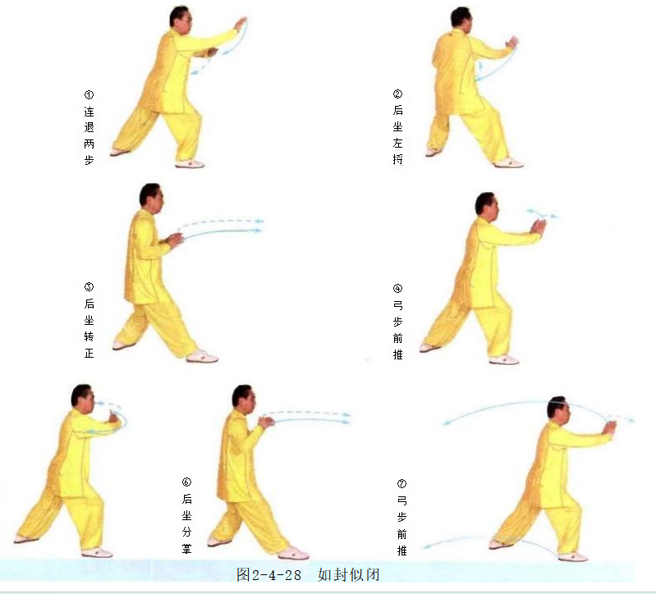
十字手收势 | 同一段单练套路(图2-4-29①~⑤)

